1
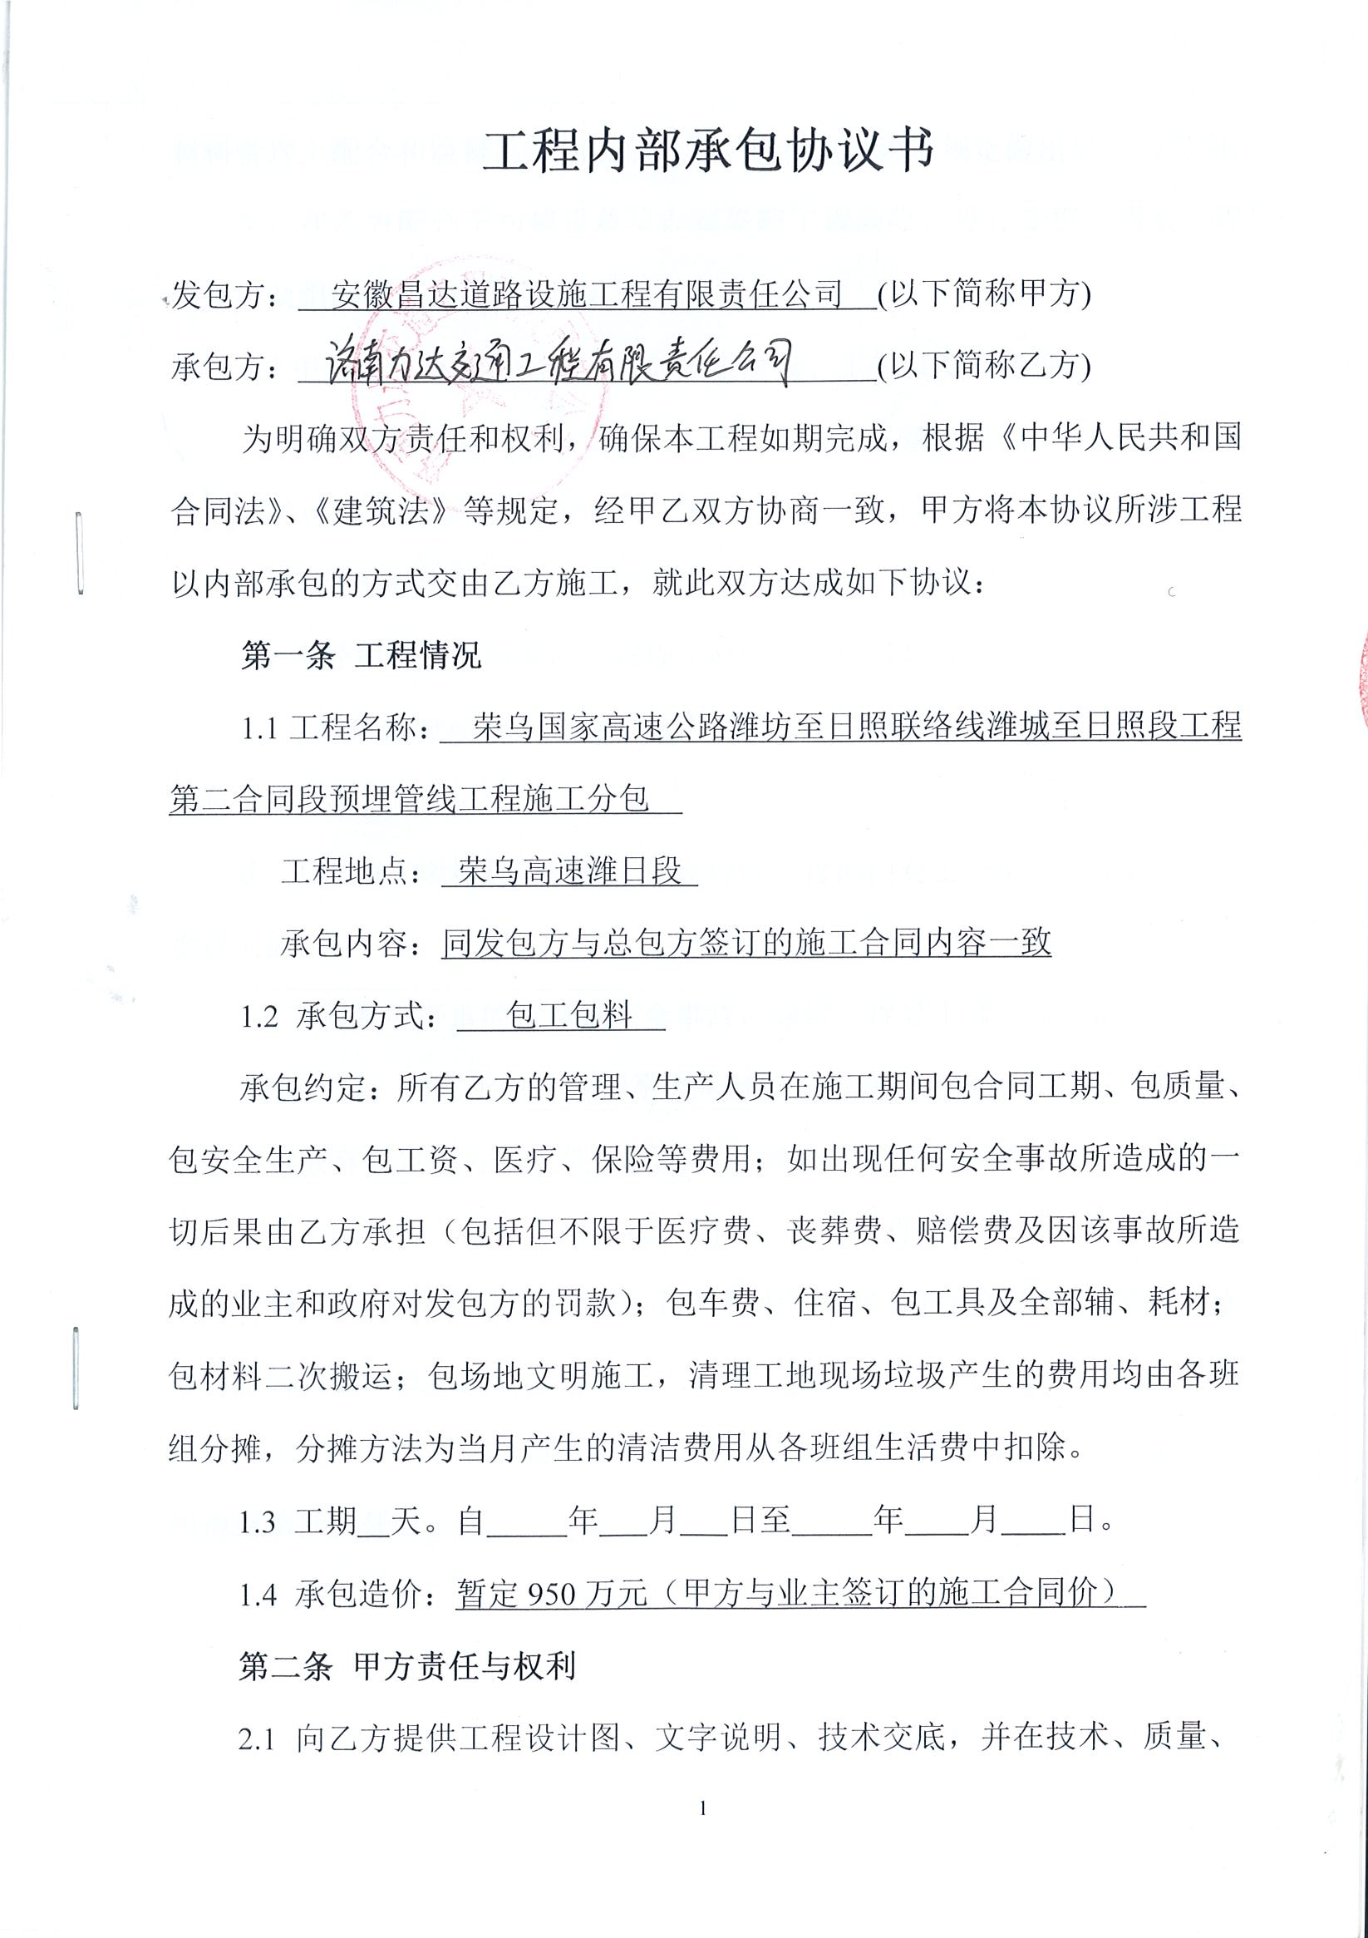
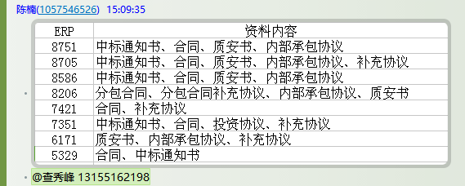
工程款支付证书 |  |  |  |  |  |  |  |  |  |  |  |  |  |  | 本次
工程名称 |  | 荣乌国家高速公路潍坊至日照联络线潍城至日照段工程第二合同段预埋管线工程施工分包 |  |  |  |  |  |  |  |  | ERP编号 | 8206 | 档案编号 | CD2017-096 | CD2017-096 | 91 | 8206 | 荣乌国家高速公路潍坊至日照联络线潍城至日照段工程第二合同段预埋管线工程施工分包 | 2017.9.6 | 9500000.00 | 262日历天 | 济南 潍日高速 | 孔令双15318805755 | 孔令双15318805755 | 施工合同及内部协议（修改）原件 | 中标
合同金额 |  | 9,500,000.00 |  | 中标 日期 | 2017.9.6 |  | 已 供 工程资料 | 施工合同、内部协议（修改）原件 |  |  |  | 庐江 | 责任 单位 | 经营中心
决算金额 |  |  |  | 竣工 日期 |  |  |  |  |  |  |  | 合肥 | 责任人 | 孔令双15318805755
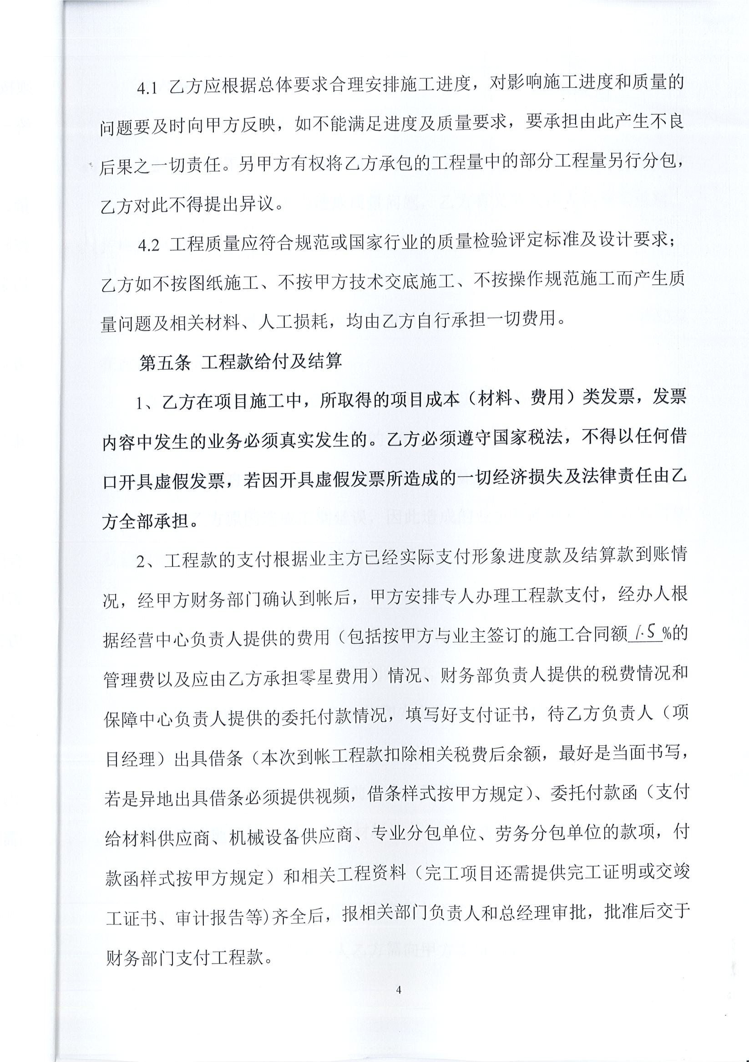
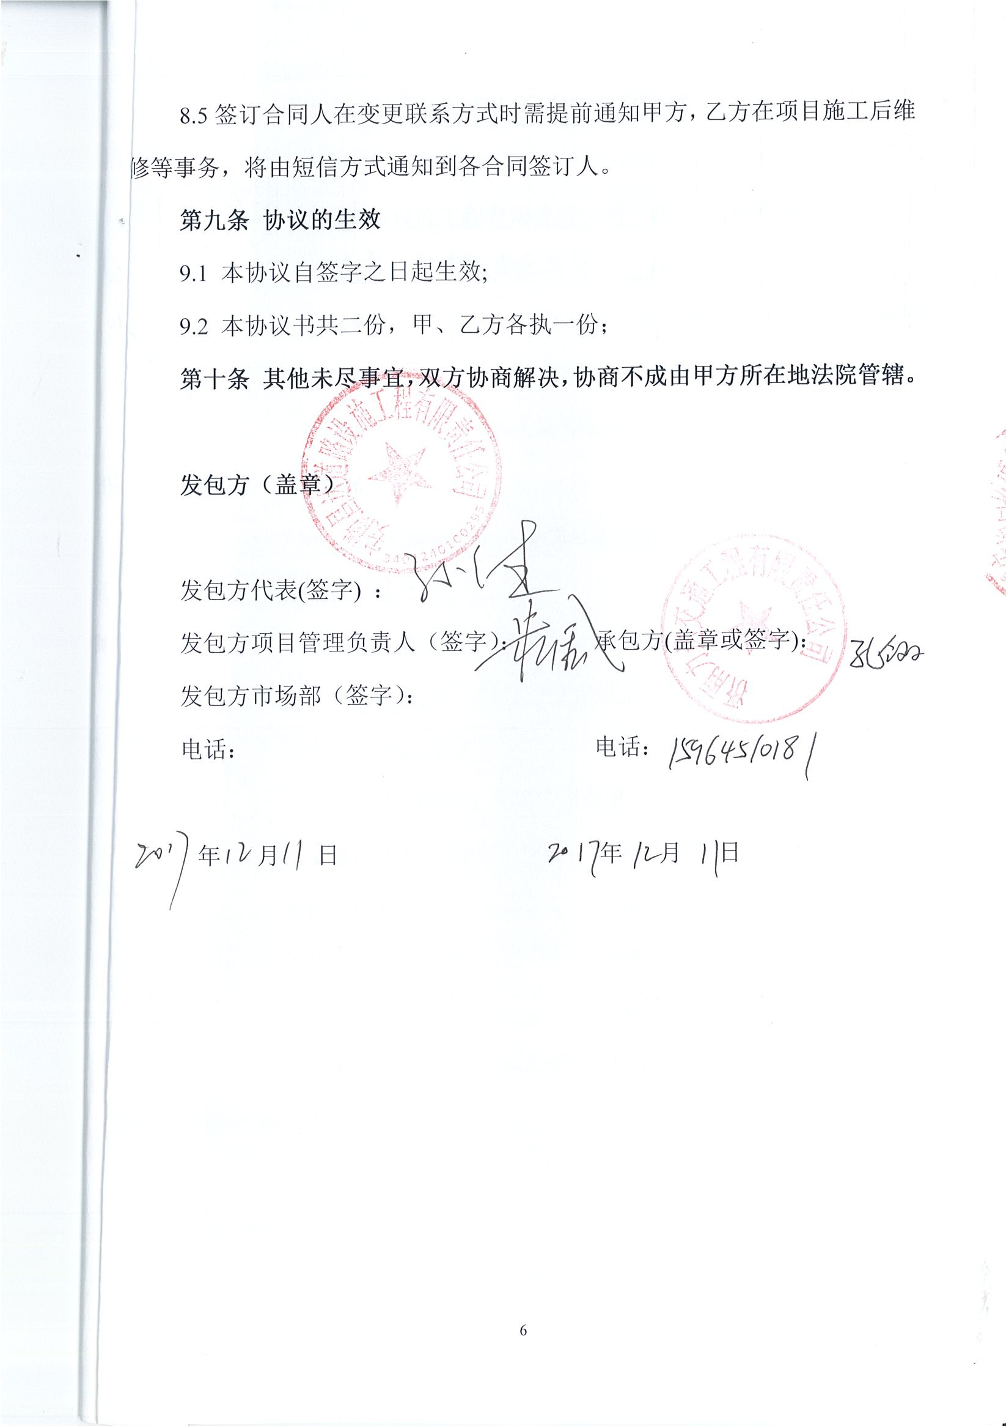
序号 | 工程款到账 |  |  | 开票情况 |  | 管理费 |  | 代缴税金 | 其他扣款 |  | 预留款 |  | 实际支付
 | 日期 | 账户 | 金额 | 日期 | 金额 | 比例 | 金额 | 金额 | 金额 | 备注 | 金额 | 备注 | 户名 | 金额
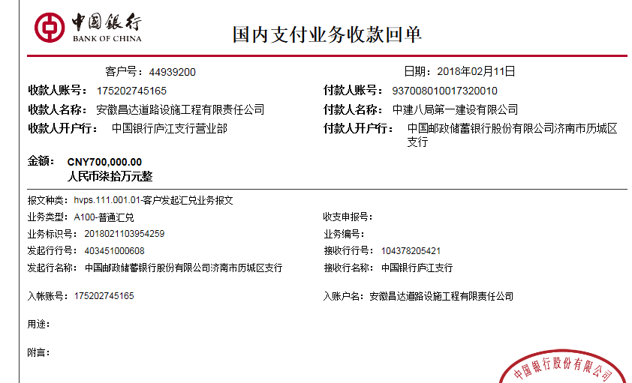
1 | 2018-02-11 | 中 | 700,000.00 | 2018-01-16 | 891,160.00 | 1.5% | 10,500.00 | 0.00 | 1,800.00 |  |  |  | 济南力达 | 687,700.00
 |  |  |  | 2018-02-03 | 637,000.00 | 按进度款扣
 |  |  |  |  |  |  |  |  |  |  |  | 注：2017.10.11办理合同文件费用1000 +2017.11.29项目部印章费用300 +2017.12.21办理涉税事项报告表费用500

合计 |  | - | 700,000.00 | - | 1,528,160.00 | - | 10,500.00 | 0.00 | 1,800.00 | - | 0.00 | - | - | 687,700.00
本次结算 支付明细 |  | 应支付金额 |  | 687,700.00 |  |  |  | 实际支付金额 |  | 小写 | 687,700.00
 |  | 已支付金额 |  | 0.00 |  |  |  |  |  | 大写 | 陆拾捌万柒仟柒佰元整
申请部门 意见 |  |  |  |  |  |  |  | 项目管理 意见 |  | 何总、朱总已同意支付（附表背面截图）。
财务初审 意见 |  |  |  |  |  |  |  | 财务审核 意见
质安初审 意见 |  |  |  |  |  |  |  | 质安稽查 意见
总经理审批 |  |  |  |  |  |  |  | 董事长审批

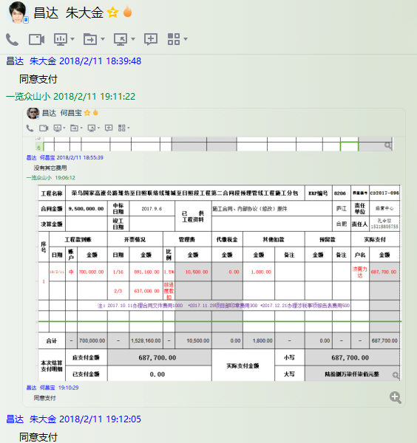

2
工程款支付证书 |  |  |  |  |  |  |  |  |  |  |  |  |  |  | 本次
工程名称 |  | 荣乌国家高速公路潍坊至日照联络线潍城至日照段工程第二合同段预埋管线工程施工分包 |  |  |  |  |  |  |  |  | ERP编号 | 8206 | 档案编号 | CD2017-096 | CD2017-096 | 91 | 8206 | 荣乌国家高速公路潍坊至日照联络线潍城至日照段工程第二合同段预埋管线工程施工分包 | 2017.9.6 | 9500000.00 | 262日历天 | 济南 潍日高速 | 孔令双15318805755 | 孔令双15318805755 | 施工合同及内部协议（修改）原件 | 中标
合同金额 |  | 9,500,000.00 |  | 中标 日期 | 2017.9.6 |  | 已 供 工程资料 | 施工合同、内部协议（修改）原件 |  |  |  | 庐江 | 责任 单位 | 经营中心
决算金额 |  |  |  | 竣工 日期 |  |  |  |  |  |  |  | 合肥 | 责任人 | 孔令双15318805755
序号 | 工程款到账 |  |  | 开票情况 |  | 管理费 |  | 代缴税金 | 其他扣款 |  | 预留款 |  | 实际支付
 | 日期 | 账户 | 金额 | 日期 | 金额 | 比例 | 金额 | 金额 | 金额 | 备注 | 金额 | 备注 | 户名 | 金额
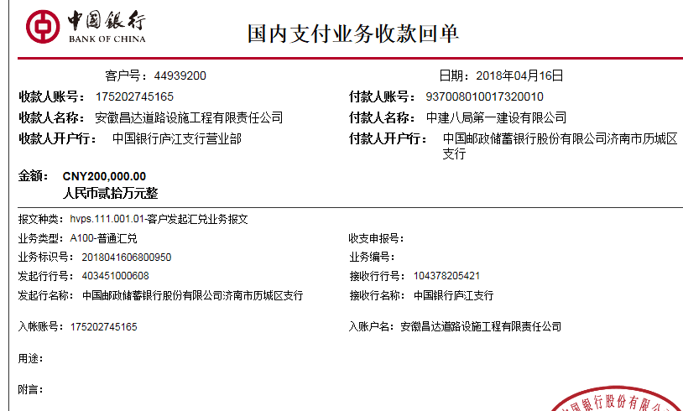
1 | 2018-02-11 | 中 | 700,000.00 | 2018-01-16 | 891,160.00 | 1.5% | 10,500.00 | 0.00 | 1,800.00 |  |  |  | 济南力达 | 687,700.00
 |  |  |  | 2018-02-03 | 637,000.00 | 按进度款扣
 |  |  |  |  |  |  |  |  |  |  |  | 注：2017.10.11办理合同文件费用1000 +2017.11.29项目部印章费用300 +2017.12.21办理涉税事项报告表费用500
 | 本次
2 | 2018-04-16 | 中 | 200,000.00 |  |  | 1.5% | 3,000.00 | 0.00 | 5,000.00 |  |  |  | 材料 | 192,000.00
 |  |  |  |  |  |  |  |  |  | 资质使用费5000，前期未收

合计 |  | - | 900,000.00 | - | 1,528,160.00 | - | 13,500.00 | 0.00 | 6,800.00 | - | 0.00 | - | - | 879,700.00
本次结算 支付明细 |  | 应支付金额 |  | 192,000.00 |  |  |  | 实际支付金额 |  | 小写 | 0.00
 |  | 已支付金额 |  | 192,000.00 |  |  |  |  |  | 大写 | 零元整
申请部门 意见 |  |  |  |  |  |  |  | 项目管理 意见 |  | 何总、朱总已同意支付（附表背面截图）。
财务初审 意见 |  |  |  |  |  |  |  | 财务审核 意见
质安初审 意见 |  |  |  |  |  |  |  | 质安稽查 意见
总经理审批 |  |  |  |  |  |  |  | 董事长审批

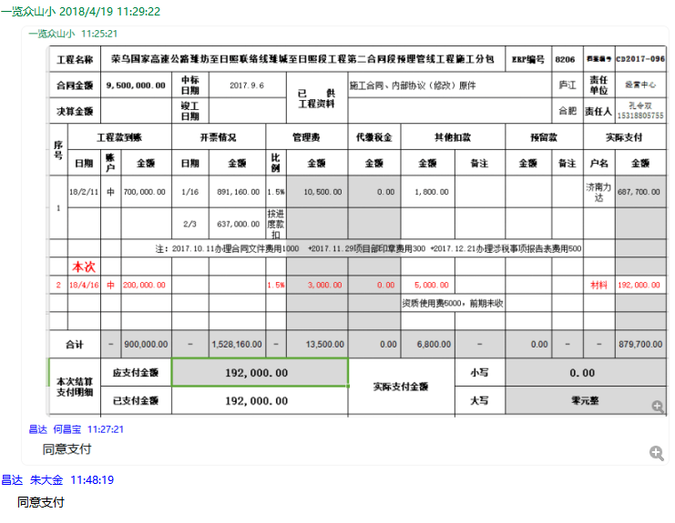

3
工程款支付证书 |  |  |  |  |  |  |  |  |  |  |  |  |  |  | 本次
工程名称 |  | 荣乌国家高速公路潍坊至日照联络线潍城至日照段工程第二合同段预埋管线工程施工分包 |  |  |  |  |  |  |  |  | ERP编号 | 8206 | 档案编号 | CD2017-096 | CD2017-096 | 91 | 8206 | 荣乌国家高速公路潍坊至日照联络线潍城至日照段工程第二合同段预埋管线工程施工分包 | 2017.9.6 | 9500000.00 | 262日历天 | 济南 潍日高速 | 孔令双15318805755 | 孔令双15318805755 | 施工合同及内部协议（修改）原件 | 中标
合同金额 |  | 9,500,000.00 |  | 中标 日期 | 2017.9.6 |  | 已 供 工程资料 | 施工合同、内部协议（修改）原件 |  |  |  | 庐江 | 责任 单位 | 经营中心
决算金额 |  |  |  | 竣工 日期 |  |  |  |  |  |  |  | 合肥 | 责任人 | 孔令双15318805755
序号 | 工程款到账 |  |  | 开票情况 |  | 管理费 |  | 代缴税金 | 其他扣款 |  | 预留款 |  | 实际支付
 | 日期 | 账户 | 金额 | 日期 | 金额 | 比例 | 金额 | 金额 | 金额 | 备注 | 金额 | 备注 | 户名 | 金额
1 | 2018-02-11 | 中 | 700,000.00 | 2018-01-16 | 891,160.00 | 1.5% | 10,500.00 | 0.00 | 1,800.00 |  |  |  | 济南力达 | 687,700.00
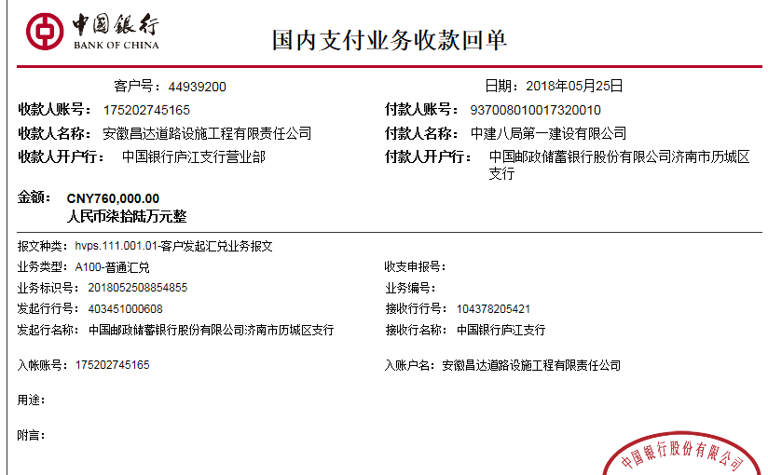
 |  |  |  | 2018-02-03 | 637,000.00 | 按进度款扣
 |  |  |  |  |  |  |  |  |  |  |  | 注：2017.10.11办理合同文件费用1000 +2017.11.29项目部印章费用300 +2017.12.21办理涉税事项报告表费用500

2 | 2018-04-16 | 中 | 200,000.00 | 2018-04-26 | 893,193.00 | 1.5% | 3,000.00 | 0.00 | 5,000.00 |  |  |  | 材料 | 192,000.00
 |  |  |  |  |  |  |  |  |  | 资质使用费5000，前期未收
 | 本次
3 | 2018-05-25 | 中 | 760,000.00 | 2018-05-25 | 1,464,178.00 | 1.5% | 11,400.00 | 0.00 | 0.00 |  |  |  | 材料 | 748,600.00

合计 |  | - | 1,660,000.00 | - | 3,885,531.00 | - | 24,900.00 | 0.00 | 6,800.00 | - | 0.00 | - | - | 1,628,300.00
本次结算 支付明细 |  | 应支付金额 |  | 748,600.00 |  |  |  | 实际支付金额 |  | 小写 | 0.00
 |  | 已支付金额 |  | 748,600.00 |  |  |  |  |  | 大写 | 零元整
申请部门 意见 |  |  |  |  |  |  |  | 项目管理 意见 |  | 何总、朱总已同意支付（附表背面截图）。
财务初审 意见 |  |  |  |  |  |  |  | 财务审核 意见
质安初审 意见 |  |  |  |  |  |  |  | 质安稽查 意见
总经理审批 |  |  |  |  |  |  |  | 董事长审批

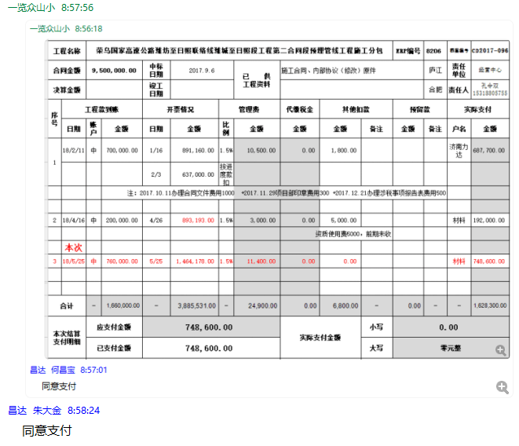

4
工程款支付证书 |  |  |  |  |  |  |  |  |  |  |  |  |  |  | 本次
工程名称 |  | 荣乌国家高速公路潍坊至日照联络线潍城至日照段工程第二合同段预埋管线工程施工分包 |  |  |  |  |  |  |  |  | ERP编号 | 8206 | 档案编号 | CD2017-096 | CD2017-096 | 91 | 8206 | 荣乌国家高速公路潍坊至日照联络线潍城至日照段工程第二合同段预埋管线工程施工分包 | 2017.9.6 | 9500000.00 | 262日历天 | 济南 潍日高速 | 孔令双15318805755 | 孔令双15318805755 | 施工合同及内部协议（修改）原件 | 中标
合同金额 |  | 9,500,000.00 |  | 中标 日期 | 2017.9.6 |  | 已 供 工程资料 | 施工合同、内部协议（修改）原件 |  |  |  | 庐江 | 责任 单位 | 经营中心
决算金额 |  |  |  | 竣工 日期 |  |  |  |  |  |  |  | 合肥 | 责任人 | 孔令双15318805755
序号 | 工程款到账 |  |  | 开票情况 |  | 管理费 |  | 代缴税金 | 其他扣款 |  | 预留款 |  | 实际支付
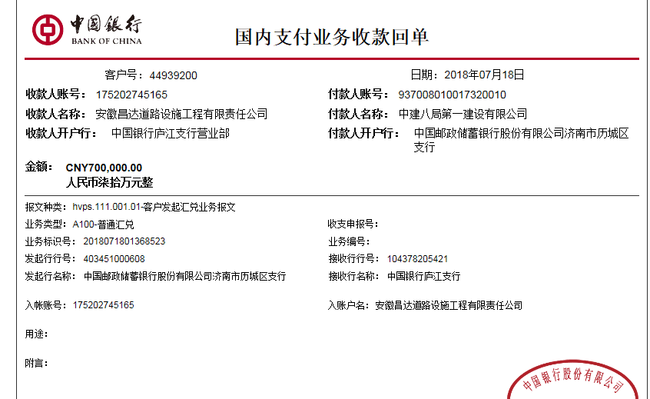
 | 日期 | 账户 | 金额 | 日期 | 金额 | 比例 | 金额 | 金额 | 金额 | 备注 | 金额 | 备注 | 户名 | 金额
1 | 2018-02-11 | 中 | 700,000.00 | 2018-01-16 | 891,160.00 | 1.5% | 10,500.00 | 0.00 | 1,800.00 |  |  |  | 济南力达 | 687,700.00
 |  |  |  | 2018-02-03 | 637,138.00 | 按进度款扣
 |  |  |  |  |  |  |  |  |  |  |  | 注：2017.10.11办理合同文件费用1000 +2017.11.29项目部印章费用300 +2017.12.21办理涉税事项报告表费用500

2 | 2018-04-16 | 中 | 200,000.00 | 2018-04-26 | 893,193.00 | 1.5% | 3,000.00 | 0.00 | 5,000.00 |  |  |  | 材料 | 192,000.00
 |  |  |  |  |  |  |  |  |  | 资质使用费5000，前期未收

3 | 2018-05-25 | 中 | 760,000.00 | 2018-05-25 | 1,464,178.00 | 1.5% | 11,400.00 | 0.00 | 0.00 |  |  |  | 材料 | 748,600.00
 | 本次
4 | 2018-07-18 | 中 | 700,000.00 | 2018-07-02 | 1,936,003.00 | 1.5% | 10,500.00 | 3,790.00 | 0.00 |  |  |  | 材料 | 685,710.00

合计 |  | - | 2,360,000.00 | - | 5,821,672.00 | - | 35,400.00 | 3,790.00 | 6,800.00 | - | 0.00 | - | - | 2,314,010.00
本次结算 支付明细 |  | 应支付金额 |  | 685,710.00 |  |  |  | 实际支付金额 |  | 小写 | 0.00
 |  | 已支付金额 |  | 685,710.00 |  |  |  |  |  | 大写 | 零元整
申请部门 意见 |  |  |  |  |  |  |  | 项目管理 意见 |  | 何总、朱总已同意支付（附表背面截图）。
财务初审 意见 |  |  |  |  |  |  |  | 财务审核 意见
质安初审 意见 |  |  |  |  |  |  |  | 质安稽查 意见
总经理审批 |  |  |  |  |  |  |  | 董事长审批

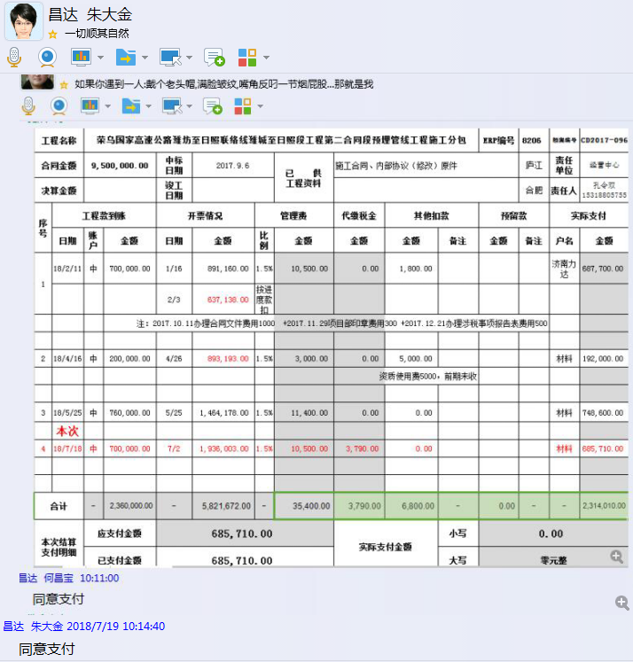

5
工程款支付证书 |  |  |  |  |  |  |  |  |  |  |  |  |  |  | 本次
工程名称 |  | 荣乌国家高速公路潍坊至日照联络线潍城至日照段工程第二合同段预埋管线工程施工分包 |  |  |  |  |  |  |  |  | ERP编号 | 8206 | 档案编号 | CD2017-096 | CD2017-096 | 91 | 8206 | 荣乌国家高速公路潍坊至日照联络线潍城至日照段工程第二合同段预埋管线工程施工分包 | 2017.9.6 | 9500000.00 | 262日历天 | 济南 潍日高速 | 孔令双15318805755 | 孔令双15318805755 | 施工合同及内部协议（修改）原件 | 中标
合同金额 |  | 9,500,000.00 |  | 中标 日期 | 2017.9.6 |  | 已 供 工程资料 | 施工合同、内部协议（修改）原件 |  |  |  | 庐江 | 责任 单位 | 经营中心
决算金额 |  |  |  | 竣工 日期 |  |  |  |  |  |  |  | 合肥 | 责任人 | 孔令双15318805755
序号 | 工程款到账 |  |  | 开票情况 |  | 管理费 |  | 代缴税金 | 其他扣款 |  | 预留款 |  | 实际支付
 | 日期 | 账户 | 金额 | 日期 | 金额 | 比例 | 金额 | 金额 | 金额 | 备注 | 金额 | 备注 | 户名 | 金额
1 | 2018-02-11 | 中 | 700,000.00 | 2018-01-16 | 891,160.00 | 1.5% | 10,500.00 | 0.00 | 1,800.00 |  |  |  | 济南力达 | 687,700.00
 |  |  |  | 2018-02-03 | 637,138.00 | 按进度款扣
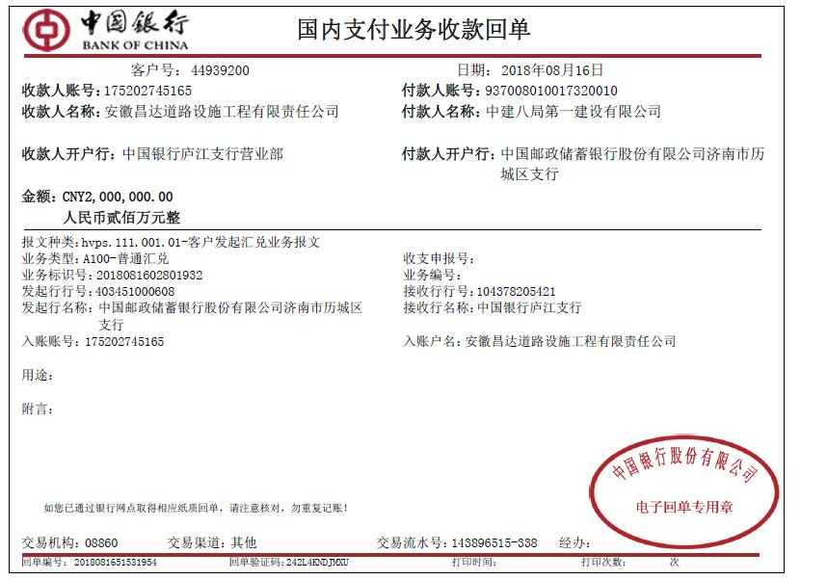
 |  |  |  |  |  |  |  |  |  |  |  | 注：2017.10.11办理合同文件费用1000 +2017.11.29项目部印章费用300 +2017.12.21办理涉税事项报告表费用500

2 | 2018-04-16 | 中 | 200,000.00 | 2018-04-26 | 893,193.00 | 1.5% | 3,000.00 | 0.00 | 5,000.00 |  |  |  | 材料 | 192,000.00
 |  |  |  |  |  |  |  |  |  | 资质使用费5000，前期未收

3 | 2018-05-25 | 中 | 760,000.00 | 2018-05-25 | 1,464,178.00 | 1.5% | 11,400.00 | 0.00 | 0.00 |  |  |  | 材料 | 748,600.00

4 | 2018-07-18 | 中 | 700,000.00 | 2018-07-02 | 1,936,003.00 | 1.5% | 10,500.00 | 3,790.00 | 0.00 |  |  |  | 材料 | 685,710.00
 | 本次
5 | 2018-08-16 | 中 | 2,000,000.00 |  |  | 1.5% | 30,000.00 | 644.00 | 0.00 |  |  |  | 材料 | 1,969,356.00

合计 |  | - | 4,360,000.00 | - | 5,821,672.00 | - | 65,400.00 | 4,434.00 | 6,800.00 | - | 0.00 | - | - | 4,283,366.00
本次结算 支付明细 |  | 应支付金额 |  | 1,969,356.00 |  |  |  | 实际支付金额 |  | 小写 | 0.00
 |  | 已支付金额 |  | 1,969,356.00 |  |  |  |  |  | 大写 | 零元整
申请部门 意见 |  |  |  |  |  |  |  | 项目管理 意见 |  | 何总、朱总已同意支付（附表背面截图）。
财务初审 意见 |  |  |  |  |  |  |  | 财务审核 意见
质安初审 意见 |  |  |  |  |  |  |  | 质安稽查 意见
总经理审批 |  |  |  |  |  |  |  | 董事长审批

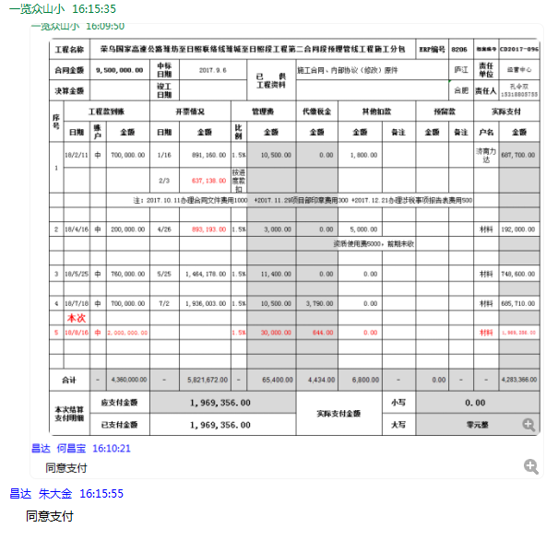

6
工程款支付证书 |  |  |  |  |  |  |  |  |  |  |  |  |  |  | 本次
工程名称 |  | 荣乌国家高速公路潍坊至日照联络线潍城至日照段工程第二合同段预埋管线工程施工分包 |  |  |  |  |  |  |  |  | ERP编号 | 8206 | 档案编号 | CD2017-096 | CD2017-096 | 91 | 8206 | 荣乌国家高速公路潍坊至日照联络线潍城至日照段工程第二合同段预埋管线工程施工分包 | 2017.9.6 | 9500000.00 | 262日历天 | 济南 潍日高速 | 孔令双15318805755 | 孔令双15318805755 | 施工合同及内部协议（修改）原件 | 中标
合同金额 |  | 9,500,000.00 |  | 中标 日期 | 2017.9.6 |  | 已 供 工程资料 | 施工合同、内部协议（修改）原件 |  |  |  | 庐江 | 责任 单位 | 经营中心
决算金额 |  |  |  | 竣工 日期 |  |  |  |  |  |  |  | 合肥 | 责任人 | 孔令双15318805755
序号 | 工程款到账 |  |  | 开票情况 |  | 管理费 |  | 代缴税金 | 其他扣款 |  | 预留款 |  | 实际支付
 | 日期 | 账户 | 金额 | 日期 | 金额 | 比例 | 金额 | 金额 | 金额 | 备注 | 金额 | 备注 | 户名 | 金额
1 | 2018-02-11 | 中 | 700,000.00 | 2018-01-16 | 891,160.00 | 1.5% | 10,500.00 | 0.00 | 1,800.00 |  |  |  | 济南力达 | 687,700.00
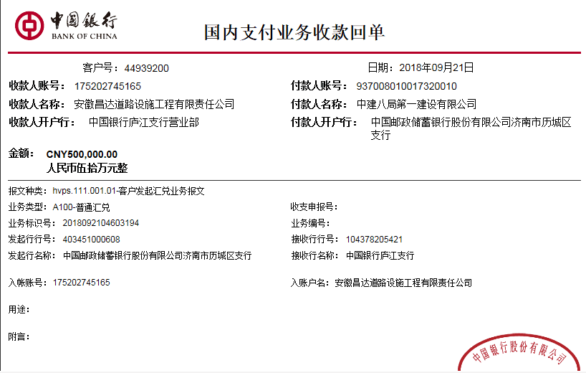
 |  |  |  | 2018-02-03 | 637,138.00 | 按进度款扣
 |  |  |  |  |  |  |  |  |  |  |  | 注：2017.10.11办理合同文件费用1000 +2017.11.29项目部印章费用300 +2017.12.21办理涉税事项报告表费用500

2 | 2018-04-16 | 中 | 200,000.00 | 2018-04-26 | 893,193.00 | 1.5% | 3,000.00 | 0.00 | 5,000.00 |  |  |  | 材料 | 192,000.00
 |  |  |  |  |  |  |  |  |  | 资质使用费5000，前期未收

3 | 2018-05-25 | 中 | 760,000.00 | 2018-05-25 | 1,464,178.00 | 1.5% | 11,400.00 | 0.00 | 0.00 |  |  |  | 材料 | 748,600.00

4 | 2018-07-18 | 中 | 700,000.00 | 2018-07-02 | 1,936,003.00 | 1.5% | 10,500.00 | 3,790.00 | 0.00 |  |  |  | 材料 | 685,710.00

5 | 2018-08-16 | 中 | 2,000,000.00 |  |  | 1.5% | 30,000.00 | 644.00 | 0.00 |  |  |  | 材料 | 1,969,356.00
 | 本次
6 | 2018-09-21 | 中 | 500,000.00 | 2018/7/21、8.29、9.20 | 1,980,593.00 | 1.5% | 7,500.00 | 1,105.00 | 0.00 |  | 5,000.00 | 1%预留损失准备金 | 材料 | 486,395.00

合计 |  | - | 4,860,000.00 | - | 7,802,265.00 | - | 72,900.00 | 5,539.00 | 6,800.00 | - | 5,000.00 | - | - | 4,769,761.00
本次结算 支付明细 |  | 应支付金额 |  | 486,395.00 |  |  |  | 实际支付金额 |  | 小写 | 0.00
 |  | 已支付金额 |  | 486,395.00 |  |  |  |  |  | 大写 | 零元整
申请部门 意见 |  |  |  |  |  |  |  | 项目管理 意见 |  | 何总、朱总已同意支付（附表背面截图）。
财务初审 意见 |  |  |  |  |  |  |  | 财务审核 意见
质安初审 意见 |  |  |  |  |  |  |  | 质安稽查 意见
总经理审批 |  |  |  |  |  |  |  | 董事长审批

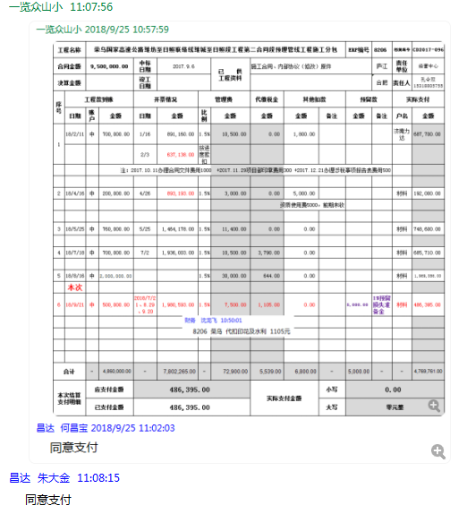

7
工程款支付证书 |  |  |  |  |  |  |  |  |  |  |  |  |  |  | 本次
工程名称 |  | 荣乌国家高速公路潍坊至日照联络线潍城至日照段工程第二合同段预埋管线工程施工分包 |  |  |  |  |  |  |  |  | ERP编号 | 8206 | 档案编号 | CD2017-096 | CD2017-096 | 91 | 8206 | 荣乌国家高速公路潍坊至日照联络线潍城至日照段工程第二合同段预埋管线工程施工分包 | 2017.9.6 | 9500000.00 | 262日历天 | 济南 潍日高速 | 孔令双15318805755 | 孔令双15318805755 | 施工合同及内部协议（修改）原件 | 中标
合同金额 |  | 9,500,000.00 |  | 中标 日期 | 2017.9.6 |  | 已 供 工程资料 | 施工合同、内部协议（修改）原件 |  |  |  | 庐江 | 责任 单位 | 经营中心
决算金额 |  |  |  | 竣工 日期 |  |  |  |  |  |  |  | 合肥 | 责任人 | 孔令双15318805755
序号 | 工程款到账 |  |  | 开票情况 |  | 管理费 |  | 代缴税金 | 其他扣款 |  | 预留款 |  | 实际支付
 | 日期 | 账户 | 金额 | 日期 | 金额 | 比例 | 金额 | 金额 | 金额 | 备注 | 金额 | 备注 | 户名 | 金额
1 | 2018-02-11 | 中 | 700,000.00 | 2018-01-16 | 891,160.00 | 1.5% | 10,500.00 | 0.00 | 1,800.00 |  |  |  | 济南力达 | 687,700.00
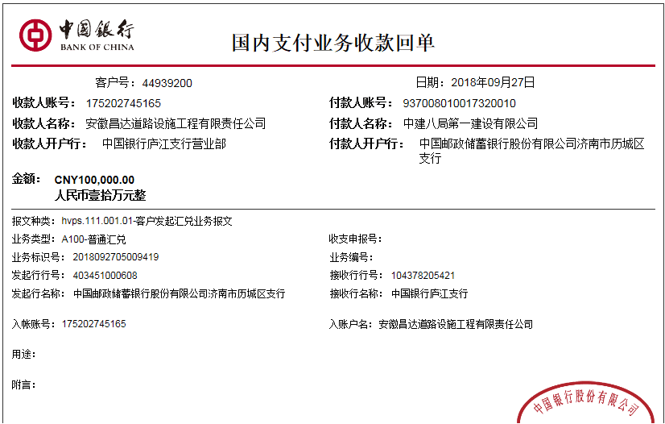
 |  |  |  | 2018-02-03 | 637,138.00 | 按进度款扣
 |  |  |  |  |  |  |  |  |  |  |  | 注：2017.10.11办理合同文件费用1000 +2017.11.29项目部印章费用300 +2017.12.21办理涉税事项报告表费用500

2 | 2018-04-16 | 中 | 200,000.00 | 2018-04-26 | 893,193.00 | 1.5% | 3,000.00 | 0.00 | 5,000.00 |  |  |  | 材料 | 192,000.00
 |  |  |  |  |  |  |  |  |  | 资质使用费5000，前期未收

3 | 2018-05-25 | 中 | 760,000.00 | 2018-05-25 | 1,464,178.00 | 1.5% | 11,400.00 | 0.00 | 0.00 |  |  |  | 材料 | 748,600.00

4 | 2018-07-18 | 中 | 700,000.00 | 2018-07-02 | 1,936,003.00 | 1.5% | 10,500.00 | 3,790.00 | 0.00 |  |  |  | 材料 | 685,710.00

5 | 2018-08-16 | 中 | 2,000,000.00 |  |  | 1.5% | 30,000.00 | 644.00 | 0.00 |  |  |  | 材料 | 1,969,356.00

6 | 2018-09-21 | 中 | 500,000.00 | 2018/7/21、8.29、9.20 | 1,980,593.00 | 1.5% | 7,500.00 | 1,105.00 | 0.00 |  | 5,000.00 | 1%预留损失准备金 | 材料 | 486,395.00
 | 本次
7 | 2018-09-27 | 中 | 100,000.00 |  |  | 1.5% | 1,500.00 | 0.00 | 0.00 |  | 1,000.00 | 1%预留损失准备金 | 材料 | 97,500.00

合计 |  | - | 4,960,000.00 | - | 7,802,265.00 | - | 74,400.00 | 5,539.00 | 6,800.00 | - | 6,000.00 | - | - | 4,867,261.00
本次结算 支付明细 |  | 应支付金额 |  | 97,500.00 |  |  |  | 实际支付金额 |  | 小写 | 0.00
 |  | 已支付金额 |  | 97,500.00 |  |  |  |  |  | 大写 | 零元整
申请部门 意见 |  |  |  |  |  |  |  | 项目管理 意见 |  | 何总、朱总已同意支付（附表背面截图）。
财务初审 意见 |  |  |  |  |  |  |  | 财务审核 意见
质安初审 意见 |  |  |  |  |  |  |  | 质安稽查 意见
总经理审批 |  |  |  |  |  |  |  | 董事长审批

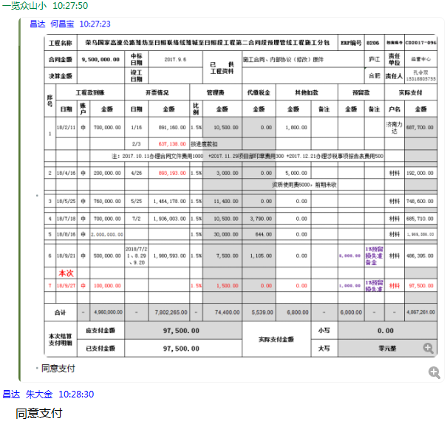

8
工程款支付证书 |  |  |  |  |  |  |  |  |  |  |  |  |  |  | 本次
工程名称 |  | 荣乌国家高速公路潍坊至日照联络线潍城至日照段工程第二合同段预埋管线工程施工分包 |  |  |  |  |  |  |  |  | ERP编号 | 8206 | 档案编号 | CD2017-096 | CD2017-096 | 91 | 8206 | 荣乌国家高速公路潍坊至日照联络线潍城至日照段工程第二合同段预埋管线工程施工分包 | 2017.9.6 | 9500000.00 | 262日历天 | 济南 潍日高速 | 孔令双15318805755 | 孔令双15318805755 | 施工合同及内部协议（修改）原件 | 中标
合同金额 |  | 9,500,000.00 |  | 中标 日期 | 2017.9.6 |  | 已 供 工程资料 | 施工合同、内部协议（修改）原件 |  |  |  | 庐江 | 责任 单位 | 经营中心
决算金额 |  |  |  | 竣工 日期 |  |  |  |  |  |  |  | 合肥 | 责任人 | 孔令双15318805755
序号 | 工程款到账 |  |  | 开票情况 |  | 管理费 |  | 代缴税金 | 其他扣款 |  | 预留款 |  | 实际支付
 | 日期 | 账户 | 金额 | 日期 | 金额 | 比例 | 金额 | 金额 | 金额 | 备注 | 金额 | 备注 | 户名 | 金额
1 | 2018-02-11 | 中 | 700,000.00 | 2018-01-16 | 891,160.00 | 1.5% | 10,500.00 | 0.00 | 1,800.00 |  |  |  | 济南力达 | 687,700.00
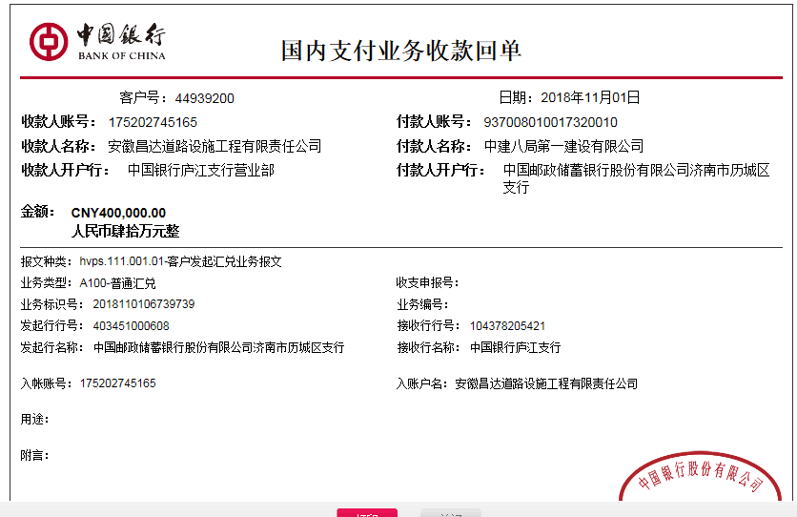
 |  |  |  | 2018-02-03 | 637,138.00 | 按进度款扣
 |  |  |  |  |  |  |  |  |  |  |  | 注：2017.10.11办理合同文件费用1000 +2017.11.29项目部印章费用300 +2017.12.21办理涉税事项报告表费用500

2 | 2018-04-16 | 中 | 200,000.00 | 2018-04-26 | 893,193.00 | 1.5% | 3,000.00 | 0.00 | 5,000.00 |  |  |  | 材料 | 192,000.00
 |  |  |  |  |  |  |  |  |  | 资质使用费5000，前期未收

3 | 2018-05-25 | 中 | 760,000.00 | 2018-05-25 | 1,464,178.00 | 1.5% | 11,400.00 | 0.00 | 0.00 |  |  |  | 材料 | 748,600.00

4 | 2018-07-18 | 中 | 700,000.00 | 2018-07-02 | 1,936,003.00 | 1.5% | 10,500.00 | 3,790.00 | 0.00 |  |  |  | 材料 | 685,710.00

5 | 2018-08-16 | 中 | 2,000,000.00 |  |  | 1.5% | 30,000.00 | 644.00 | 0.00 |  |  |  | 材料 | 1,969,356.00

6 | 2018-09-21 | 中 | 500,000.00 | 2018/7/21、8.29、9.20 | 1,980,593.00 | 1.5% | 7,500.00 | 1,105.00 | 0.00 |  | 5,000.00 | 1%预留损失准备金 | 材料 | 486,395.00

7 | 2018-09-27 | 中 | 100,000.00 |  |  | 1.5% | 1,500.00 | 0.00 | 0.00 |  | 1,000.00 | 1%预留损失准备金 | 材料 | 97,500.00
 | 本次
8 | 2018-11-01 | 中 | 400,000.00 | 2018-10-29 | 742,660.00 | 1.5% | 6,000.00 | 225,461.00 | 0.00 |  | 4,000.00 | 1%预留损失准备金 | 材料 | 164,539.00

合计 |  | - | 5,360,000.00 | - | 8,544,925.00 | - | 80,400.00 | 231,000.00 | 6,800.00 | - | 10,000.00 | - | - | 5,031,800.00
本次结算 支付明细 |  | 应支付金额 |  | 164,539.00 |  |  |  | 实际支付金额 |  | 小写 | 0.00
 |  | 已支付金额 |  | 164,539.00 |  |  |  |  |  | 大写 | 零元整
申请部门 意见 |  |  |  |  |  |  |  | 项目管理 意见 |  | 何总、朱总已同意支付（附表背面截图）。
财务初审 意见 |  |  |  |  |  |  |  | 财务审核 意见
质安初审 意见 |  |  |  |  |  |  |  | 质安稽查 意见
总经理审批 |  |  |  |  |  |  |  | 董事长审批

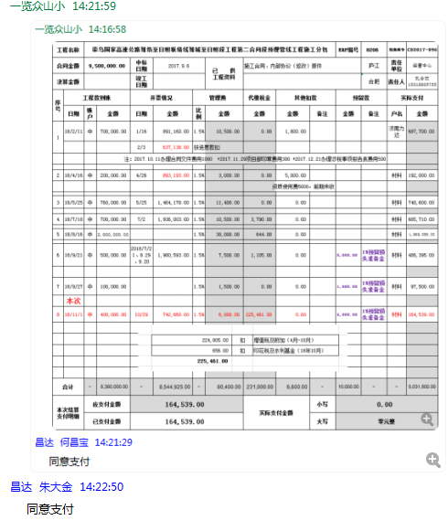

9
工程款支付证书 |  |  |  |  |  |  |  |  |  |  |  |  |  |  | 本次
工程名称 |  | 荣乌国家高速公路潍坊至日照联络线潍城至日照段工程第二合同段预埋管线工程施工分包 |  |  |  |  |  |  |  |  | ERP编号 | 8206 | 档案编号 | CD2017-096 | CD2017-096 | 91 | 8206 | 荣乌国家高速公路潍坊至日照联络线潍城至日照段工程第二合同段预埋管线工程施工分包 | 2017.9.6 | 9500000.00 | 262日历天 | 济南 潍日高速 | 孔令双15318805755 | 孔令双15318805755 | 施工合同及内部协议（修改）原件 | 中标
合同金额 |  | 9,500,000.00 |  | 中标 日期 | 2017.9.6 |  | 已 供 工程资料 | 施工合同、内部协议（修改）原件 |  |  |  | 庐江 | 责任 单位 | 经营中心
决算金额 |  |  |  | 竣工 日期 |  |  |  |  |  |  |  | 合肥 | 责任人 | 孔令双15318805755
序号 | 工程款到账 |  |  | 开票情况 |  | 管理费 |  | 代缴税金 | 其他扣款 |  | 预留款 |  | 实际支付
 | 日期 | 账户 | 金额 | 日期 | 金额 | 比例 | 金额 | 金额 | 金额 | 备注 | 金额 | 备注 | 户名 | 金额
1 | 2018-02-11 | 中 | 700,000.00 | 2018-01-16 | 891,160.00 | 1.5% | 10,500.00 | 0.00 | 1,800.00 |  |  |  | 济南力达 | 687,700.00
 |  |  |  | 2018-02-03 | 637,138.00 | 按进度款扣
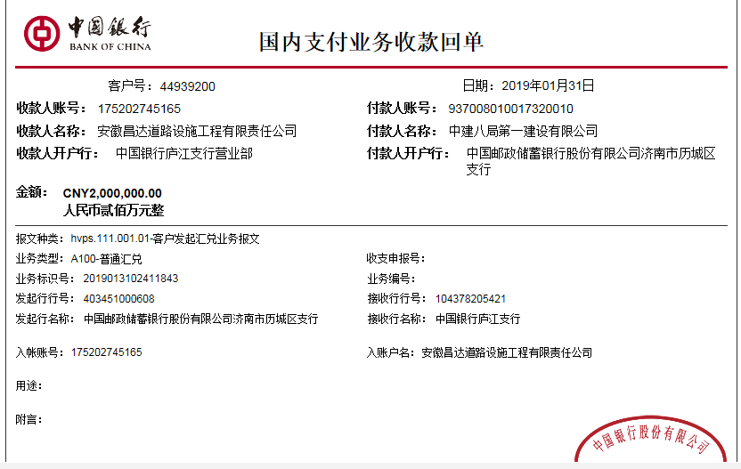
 |  |  |  |  |  |  |  |  |  |  |  | 注：2017.10.11办理合同文件费用1000 +2017.11.29项目部印章费用300 +2017.12.21办理涉税事项报告表费用500

2 | 2018-04-16 | 中 | 200,000.00 | 2018-04-26 | 893,193.00 | 1.5% | 3,000.00 | 0.00 | 5,000.00 |  |  |  | 材料 | 192,000.00
 |  |  |  |  |  |  |  |  |  | 资质使用费5000，前期未收

3 | 2018-05-25 | 中 | 760,000.00 | 2018-05-25 | 1,464,178.00 | 1.5% | 11,400.00 | 0.00 | 0.00 |  |  |  | 材料 | 748,600.00

4 | 2018-07-18 | 中 | 700,000.00 | 2018-07-02 | 1,936,003.00 | 1.5% | 10,500.00 | 3,790.00 | 0.00 |  |  |  | 材料 | 685,710.00

5 | 2018-08-16 | 中 | 2,000,000.00 |  |  | 1.5% | 30,000.00 | 644.00 | 0.00 |  |  |  | 材料 | 1,969,356.00

6 | 2018-09-21 | 中 | 500,000.00 | 2018/7/21、8.29、9.20 | 1,980,593.00 | 1.5% | 7,500.00 | 1,105.00 | 0.00 |  | 5,000.00 | 1%预留损失准备金 | 材料 | 486,395.00

7 | 2018-09-27 | 中 | 100,000.00 |  |  | 1.5% | 1,500.00 | 0.00 | 0.00 |  | 1,000.00 | 1%预留损失准备金 | 材料 | 97,500.00

8 | 2018-11-01 | 中 | 400,000.00 | 2018-10-29 | 742,660.00 | 1.5% | 6,000.00 | 225,461.00 | 0.00 |  | 4,000.00 | 1%预留损失准备金 | 材料 | 164,539.00
 | 本次
9 | 2019-01-31 | 中 | 2,000,000.00 | 2019-01-08 | 909,531.33 | 1.5% | 30,000.00 | 16,517.00 | 0.00 |  | 20,000.00 | 1%预留损失准备金 | 材料 | 1,925,878.00
 |  |  |  |  |  |  |  |  |  |  | 7,605.00 | 暂扣企税

合计 |  | - | 7,360,000.00 | - | 9,454,456.33 | - | 110,400.00 | 247,517.00 | 6,800.00 | - | 37,605.00 | - | - | 6,957,678.00
本次结算 支付明细 |  | 应支付金额 |  | 1,925,878.00 |  |  |  | 实际支付金额 |  | 小写 | 0.00
 |  | 已支付金额 |  | 1,925,878.00 |  |  |  |  |  | 大写 | 零元整 |  |  |  | 742
申请部门 意见 |  |  |  |  |  |  |  | 项目管理 意见 |  | 何总、朱总已同意支付（附表背面截图）。 |  |  |  |  | 15775
财务初审 意见 |  |  |  |  |  |  |  | 财务审核 意见 |  |  |  |  |  |  | 16517
质安初审 意见 |  |  |  |  |  |  |  | 质安稽查 意见
总经理审批 |  |  |  |  |  |  |  | 董事长审批

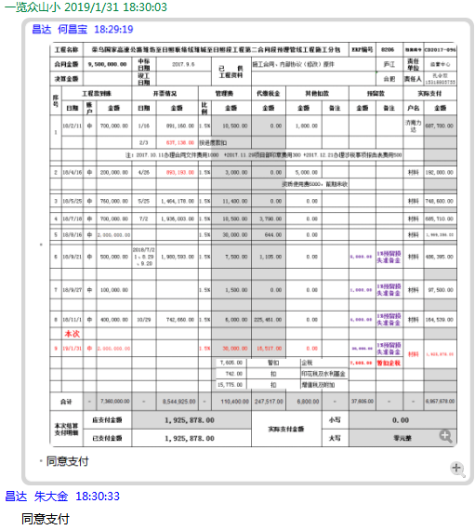

10
工程款支付证书 |  |  |  |  |  |  |  |  |  |  |  |  |  |  |  | 本次
工程名称 |  | 荣乌国家高速公路潍坊至日照联络线潍城至日照段工程第二合同段预埋管线工程施工分包 |  |  |  |  |  |  |  |  | ERP编号 | 8206 | 档案编号 | CD2017-096 |  | CD2017-096 | 91 | 8206 | 荣乌国家高速公路潍坊至日照联络线潍城至日照段工程第二合同段预埋管线工程施工分包 | 2017.9.6 | 9500000.00 | 262日历天 | 济南 潍日高速 | 孔令双15318805755 | 孔令双15318805755 | 施工合同及内部协议（修改）原件 | 中标
合同金额 |  | 9,500,000.00 |  | 中标 日期 | 2017.9.6 |  | 已 供 工程资料 | 施工合同、内部协议（修改）原件 |  |  |  | 庐江 | 责任 单位 | 经营中心
决算金额 |  |  |  | 竣工 日期 |  |  |  |  |  |  |  | 合肥 | 责任人 | 孔令双15318805755
序号 | 工程款到账 |  |  | 开票情况 |  | 管理费 |  | 代缴税金 | 其他扣款 |  | 预留款 |  | 实际支付
 | 日期 | 账户 | 金额 | 日期 | 金额 | 比例 | 金额 | 金额 | 金额 | 备注 | 金额 | 备注 | 户名 | 金额
1 | 2018-02-11 | 中 | 700,000.00 | 2018-01-16 | 891,160.00 | 1.5% | 10,500.00 | 0.00 | 1,800.00 |  |  |  | 济南力达 | 687,700.00
 |  |  |  | 2018-02-03 | 637,138.00 | 按进度款扣
 |  |  |  |  |  |  |  |  |  |  |  | 注：2017.10.11办理合同文件费用1000 +2017.11.29项目部印章费用300 +2017.12.21办理涉税事项报告表费用500
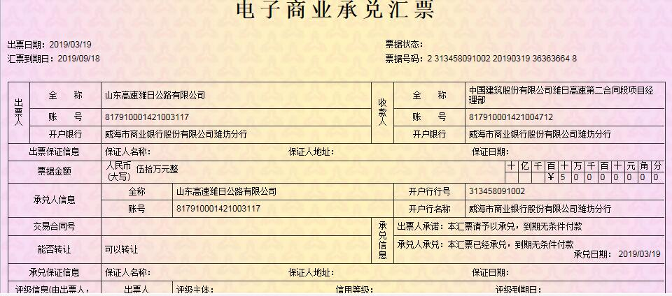
2 | 2018-04-16 | 中 | 200,000.00 | 2018-04-26 | 893,193.00 | 1.5% | 3,000.00 | 0.00 | 5,000.00 |  |  |  | 材料 | 192,000.00
 |  |  |  |  |  |  |  |  |  | 资质使用费5000，前期未收

3 | 2018-05-25 | 中 | 760,000.00 | 2018-05-25 | 1,464,178.00 | 1.5% | 11,400.00 | 0.00 | 0.00 |  |  |  | 材料 | 748,600.00

4 | 2018-07-18 | 中 | 700,000.00 | 2018-07-02 | 1,936,003.00 | 1.5% | 10,500.00 | 3,790.00 | 0.00 |  |  |  | 材料 | 685,710.00

5 | 2018-08-16 | 中 | 2,000,000.00 |  |  | 1.5% | 30,000.00 | 644.00 | 0.00 |  |  |  | 材料 | 1,969,356.00

6 | 2018-09-21 | 中 | 500,000.00 | 2018/7/21、8.29、9.20 | 1,980,593.00 | 1.5% | 7,500.00 | 1,105.00 | 0.00 |  | 5,000.00 | 1%预留损失准备金 | 材料 | 486,395.00

7 | 2018-09-27 | 中 | 100,000.00 |  |  | 1.5% | 1,500.00 | 0.00 | 0.00 |  | 1,000.00 |  | 材料 | 97,500.00

8 | 2018-11-01 | 中 | 400,000.00 | 2018-10-29 | 742,660.00 | 1.5% | 6,000.00 | 225,461.00 | 0.00 |  | 4,000.00 |  | 材料 | 164,539.00

9 | 2019-01-31 | 中 | 2,000,000.00 | 2019-01-08 | 909,531.33 | 1.5% | 30,000.00 | 16,517.00 | 0.00 |  | 20,000.00 |  | 材料 | 1,925,878.00
 |  |  |  |  |  |  |  |  |  |  | 7,605.00 | 暂扣企税
 | 本次
10 | 2019-05-17 | 承兑 | 500,000.00 |  |  | 1.5% | 7,500.00 | 0.00 | 0.00 |  | 5,000.00 | 1%预留损失准备金 | 材料 | 487,500.00

 |  |  |  |  |  |  |  |  |  | 损失准备金累计：35000元
合计 |  | - | 7,860,000.00 | - | 9,454,456.33 | - | 117,900.00 | 247,517.00 | 6,800.00 | - | 42,605.00 | - | - | 7,445,178.00 | 0.82736842105
本次结算 支付明细 |  | 应支付金额 |  | 487,500.00 |  |  |  | 实际支付金额 |  | 小写 | 0.00
 |  | 已支付金额 |  | 487,500.00 |  |  |  |  |  | 大写 | 零元整
申请部门 意见 |  |  |  |  |  |  |  | 项目管理 意见 |  | 何总、朱总已同意支付（附表背面截图）。
财务初审 意见 |  |  |  |  |  |  |  | 财务审核 意见
质安稽查 意见
董事长审批

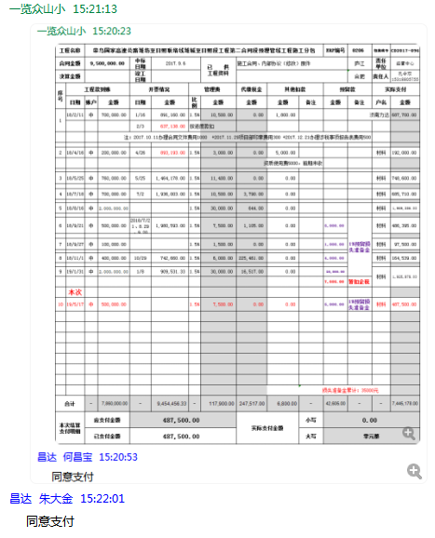

11
工程款支付证书 |  |  |  |  |  |  |  |  |  |  |  |  |  |  |  | 本次
工程名称 |  | 荣乌国家高速公路潍坊至日照联络线潍城至日照段工程第二合同段预埋管线工程施工分包 |  |  |  |  |  |  |  |  | ERP编号 | 8206 | 档案编号 | CD2017-096 |  | CD2017-096 | 91 | 8206 | 荣乌国家高速公路潍坊至日照联络线潍城至日照段工程第二合同段预埋管线工程施工分包 | 2017.9.6 | 9500000.00 | 262日历天 | 济南 潍日高速 | 孔令双15318805755 | 孔令双15318805755 | 施工合同及内部协议（修改）原件 | 中标
合同金额 |  | 9,500,000.00 |  | 中标 日期 | 2017.9.6 |  | 已 供 工程资料 | 分包合同（含补充协议）及内部承包协议原件，分包结算审查会签表复印件，在公司，原件还在总包单位中建八局项目部，月底才能拿到。有项目部章一枚存放在行政部一直未领用，待合作人来公司办理完销毁手续后再办理。 |  |  |  |  | 责任 单位 | 经营中心
决算金额 |  | 9,454,456.00 |  | 竣工 日期 |  |  |  |  |  |  |  |  | 责任人 | 孔令双15318805755
序号 | 工程款到账 |  |  | 开票情况 |  | 管理费 |  | 代缴税金 | 其他扣款 |  | 预留款 |  | 实际支付
 | 日期 | 账户 | 金额 | 日期 | 金额 | 比例 | 金额 | 金额 | 金额 | 备注 | 金额 | 备注 | 户名 | 金额
1 | 2018-02-11 | 中 | 700,000.00 | 2018-01-16 | 891,160.00 | 1.5% | 10,500.00 | 0.00 | 1,800.00 |  |  |  | 济南力达 | 687,700.00
 |  |  |  | 2018-02-03 | 637,138.00 | 按进度款扣
 |  |  |  |  |  |  |  |  |  |  |  | 注：2017.10.11办理合同文件费用1000 +2017.11.29项目部印章费用300 +2017.12.21办理涉税事项报告表费用500

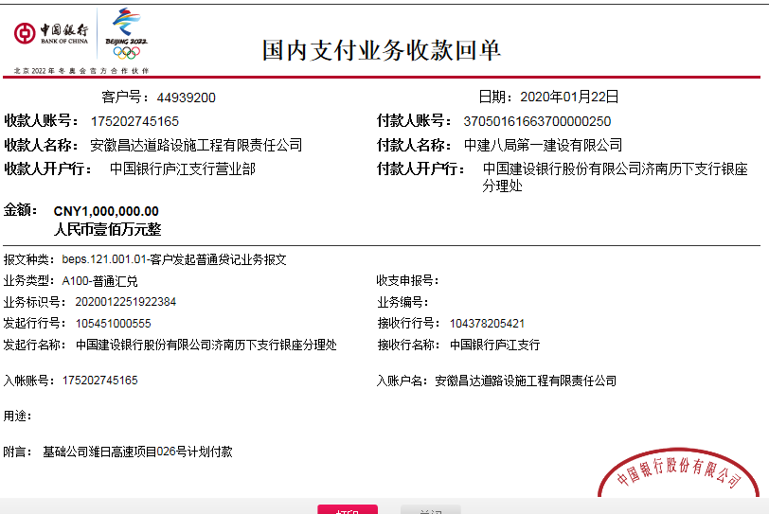
2 | 2018-04-16 | 中 | 200,000.00 | 2018-04-26 | 893,193.00 | 1.5% | 3,000.00 | 0.00 | 5,000.00 |  |  |  | 材料 | 192,000.00
 |  |  |  |  |  |  |  |  |  | 资质使用费5000，前期未收

3 | 2018-05-25 | 中 | 760,000.00 | 2018-05-25 | 1,464,178.00 | 1.5% | 11,400.00 | 0.00 | 0.00 |  |  |  | 材料 | 748,600.00

4 | 2018-07-18 | 中 | 700,000.00 | 2018-07-02 | 1,936,003.00 | 1.5% | 10,500.00 | 3,790.00 | 0.00 |  |  |  | 材料 | 685,710.00

5 | 2018-08-16 | 中 | 2,000,000.00 |  |  | 1.5% | 30,000.00 | 644.00 | 0.00 |  |  |  | 材料 | 1,969,356.00

6 | 2018-09-21 | 中 | 500,000.00 | 2018/7/21、8.29、9.20 | 1,980,593.00 | 1.5% | 7,500.00 | 1,105.00 | 0.00 |  | 5,000.00 | 1%预留损失准备金 | 材料 | 486,395.00

7 | 2018-09-27 | 中 | 100,000.00 |  |  | 1.5% | 1,500.00 | 0.00 | 0.00 |  | 1,000.00 |  | 材料 | 97,500.00

8 | 2018-11-01 | 中 | 400,000.00 | 2018-10-29 | 742,660.00 | 1.5% | 6,000.00 | 225,461.00 | 0.00 |  | 4,000.00 |  | 材料 | 164,539.00

9 | 2019-01-31 | 中 | 2,000,000.00 | 2019-01-08 | 909,531.33 | 1.5% | 30,000.00 | 16,517.00 | 0.00 |  | 20,000.00 |  | 材料 | 1,925,878.00
 |  |  |  |  |  |  |  |  |  |  | 7,605.00 | 暂扣企税

10 | 2019-05-17 | 承兑 | 500,000.00 |  |  | 1.5% | 7,500.00 | 0.00 | 0.00 |  | 5,000.00 | 1%预留损失准备金 | 材料 | 487,500.00
 | 本次
11 | 2020-01-22 | 中 | 1,000,000.00 |  |  | 按合同额的1.5%补扣余下的 | 24,600.00 | 0.00 | 100.00 | 财务手续费100 | 10,000.00 | 1%预留损失准备金 | 济南力达 | 900,000.00
 |  |  |  |  |  |  |  |  |  |  | 65,300.00 | 余留账面

 |  |  |  |  |  |  |  |  |  | 损失准备金累计：45000元
合计 |  | - | 8,860,000.00 | - | 9,454,456.33 | - | 142,500.00 | 247,517.00 | 6,900.00 | - | 117,905.00 | - | - | 8,345,178.00 | 0.93263157895 | 0.93712421854 |  | -594456.33
本次支付金额 |  | 小写 | 900,000.00 |  |  |  | 支付账号 |  | 详见委托付款函 |  |  |  |  |  |  | 142500
 |  | 大写 | 900000 |  |  |  |  |  |  |  |  |  |  |  |  | 0

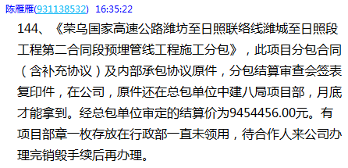

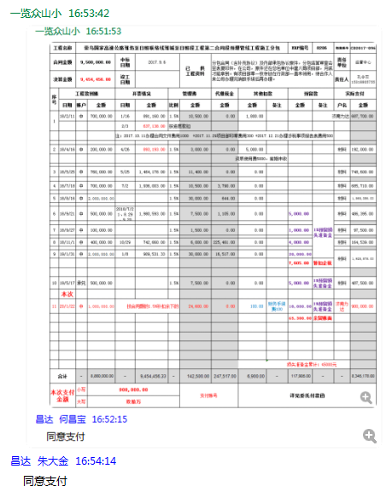

13
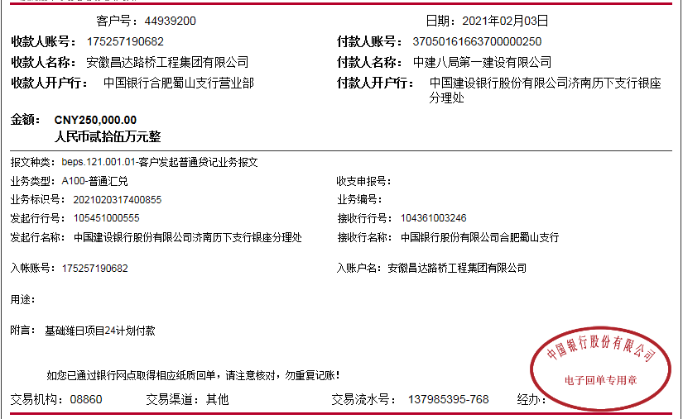
工程款支付证书 |  |  |  |  |  |  |  |  |  |  |  |  |  |  |  | 本次
工程名称 |  | 荣乌国家高速公路潍坊至日照联络线潍城至日照段工程第二合同段预埋管线工程施工分包 |  |  |  |  |  |  |  |  | ERP编号 | 8206 | 档案编号 | CD2017-096 |  | CD2017-096 | 91 | 8206 | 荣乌国家高速公路潍坊至日照联络线潍城至日照段工程第二合同段预埋管线工程施工分包 | 2017.9.6 | 9500000.00 | 262日历天 | 济南 潍日高速 | 孔令双15318805755 | 孔令双15318805755 | 施工合同及内部协议（修改）原件 | 中标
合同金额 |  | 9,500,000.00 |  | 中标 日期 | 2017.9.6 |  | 已 供 工程资料 | 分包合同（含补充协议）及内部承包协议原件，分包结算审查会签表复印件，结算承诺书。有项目部章一枚已办理销毁。 |  |  |  |  | 责任 单位 | 经营中心
决算金额 |  | 9,454,456.00 |  | 竣工 日期 |  |  |  |  |  |  |  |  | 责任人 | 孔令双15318805755
序号 | 工程款到账 |  |  | 开票情况 |  | 管理费 |  | 代缴税金 | 其他扣款 |  | 预留款 |  | 实际支付
 | 日期 | 账户 | 金额 | 日期 | 金额 | 比例 | 金额 | 金额 | 金额 | 备注 | 金额 | 备注 | 户名 | 金额
1 | 2018-02-11 | 中 | 700,000.00 | 2018-01-16 | 891,160.00 | 1.5% | 10,500.00 | 0.00 | 1,800.00 |  |  |  | 济南力达 | 687,700.00
 |  |  |  | 2018-02-03 | 637,138.00 | 按进度款扣
 |  |  |  |  |  |  |  |  |  |  |  | 注：2017.10.11办理合同文件费用1000 +2017.11.29项目部印章费用300 +2017.12.21办理涉税事项报告表费用500

2 | 2018-04-16 | 中 | 200,000.00 | 2018-04-26 | 893,193.00 | 1.5% | 3,000.00 | 0.00 | 5,000.00 |  |  |  | 材料 | 192,000.00
 |  |  |  |  |  |  |  |  |  | 资质使用费5000，前期未收

3 | 2018-05-25 | 中 | 760,000.00 | 2018-05-25 | 1,464,178.00 | 1.5% | 11,400.00 | 0.00 | 0.00 |  |  |  | 材料 | 748,600.00

4 | 2018-07-18 | 中 | 700,000.00 | 2018-07-02 | 1,936,003.00 | 1.5% | 10,500.00 | 3,790.00 | 0.00 |  |  |  | 材料 | 685,710.00

5 | 2018-08-16 | 中 | 2,000,000.00 |  |  | 1.5% | 30,000.00 | 644.00 | 0.00 |  |  |  | 材料 | 1,969,356.00

6 | 2018-09-21 | 中 | 500,000.00 | 2018/7/21、8.29、9.20 | 1,980,593.00 | 1.5% | 7,500.00 | 1,105.00 | 0.00 |  | 5,000.00 | 1%预留损失准备金 | 材料 | 486,395.00

7 | 2018-09-27 | 中 | 100,000.00 |  |  | 1.5% | 1,500.00 | 0.00 | 0.00 |  | 1,000.00 |  | 材料 | 97,500.00

8 | 2018-11-01 | 中 | 400,000.00 | 2018-10-29 | 742,660.00 | 1.5% | 6,000.00 | 225,461.00 | 0.00 |  | 4,000.00 |  | 材料 | 164,539.00 |  | 141816.84

9 | 2019-01-31 | 中 | 2,000,000.00 | 2019-01-08 | 909,531.33 | 1.5% | 30,000.00 | 16,517.00 | 0.00 |  | 20,000.00 |  | 材料 | 1,925,878.00
 |  |  |  |  |  |  |  |  |  |  | 7,605.00 | 暂扣企税

10 | 2019-05-17 | 承兑 | 500,000.00 |  |  | 1.5% | 7,500.00 | 0.00 | 0.00 |  | 5,000.00 | 1%预留损失准备金 | 材料 | 487,500.00
11 | 2020-01-22 | 中 | 1,000,000.00 |  |  | 按合同额的1.5%补扣余下的 | 24,600.00 | 0.00 | 100.00 | 财务手续费100 | 10,000.00 | 1%预留损失准备金 | 济南力达 | 900,000.00
 |  |  |  |  |  |  |  |  |  |  | 65,300.00 | 余留账面
12 | 2020-05-19 |  |  |  |  |  |  |  | 50.00 | 转账费 | -65,300.00 | 上次剩余的 | 济南力达 | 72,855.00
 |  |  |  |  |  |  |  |  |  |  | -7,605.00 | 退暂扣企税
13 | 2021-02-03 | 中 | 250000.00 |  |  |  | 0.00 | 0.00 | 100.00 | 财务手续费 |  |  | 济南力达 | 249,900.00

 |  |  |  |  |  |  |  |  |  | 损失准备金累计：45000元
合计 |  | - | 9,110,000.00 | - | 9,454,456.33 | - | 142,500.00 | 247,517.00 | 7,050.00 | - | 45,000.00 | - | - | 8,667,933.00 | 0.95894736842 | 0.9635667755 |  | -344456.33
本次支付金额 |  | 小写 | 249,900.00 |  |  |  | 支付账号 |  | 详见委托付款函 |  |  |  |  |  |  | 142500
 |  | 大写 | RMB249900 |  |  |  |  |  |  |  |  |  |  |  |  | 0 |  |  | 8667933

 |  |  |  |  |  |  |  |  |  |  |  |  |  |  |  |  | 72855

14
工程款支付证书 |  |  |  |  |  |  |  |  |  |  |  |  |  |  |  | 本次
工程名称 |  | 荣乌国家高速公路潍坊至日照联络线潍城至日照段工程第二合同段预埋管线工程施工分包 |  |  |  |  |  |  |  |  | ERP编号 | 8206 | 档案编号 | CD2017-096 |  | CD2017-096 | 91 | 8206 | 荣乌国家高速公路潍坊至日照联络线潍城至日照段工程第二合同段预埋管线工程施工分包 | 2017.9.6 | 9500000.00 | 262日历天 | 济南 潍日高速 | 孔令双15318805755 | 孔令双15318805755 | 施工合同及内部协议（修改）原件 | 中标
合同金额 |  | 9,500,000.00 |  | 中标 日期 | 2017.9.6 |  | 已 供 工程资料 | 分包合同（含补充协议）及内部承包协议原件，分包结算审查会签表复印件，结算承诺书。有项目部章一枚已办理销毁。 |  |  |  |  | 责任 单位 | 经营中心
决算金额 |  | 9,454,456.00 |  | 竣工 日期 |  |  |  |  |  |  |  |  | 责任人 | 孔令双15318805755
序号 | 工程款到账 |  |  | 开票情况 |  | 管理费 |  | 代缴税金 | 其他扣款 |  | 预留款 |  | 实际支付
 | 日期 | 账户 | 金额 | 日期 | 金额 | 比例 | 金额 | 金额 | 金额 | 备注 | 金额 | 备注 | 户名 | 金额
1 | 2018-02-11 | 中 | 700,000.00 | 2018-01-16 | 891,160.00 | 1.5% | 10,500.00 | 0.00 | 1,800.00 |  |  |  | 济南力达 | 687,700.00
 |  |  |  | 2018-02-03 | 637,138.00 | 按进度款扣
 |  |  |  |  |  |  |  |  |  |  |  | 注：2017.10.11办理合同文件费用1000 +2017.11.29项目部印章费用300 +2017.12.21办理涉税事项报告表费用500

2 | 2018-04-16 | 中 | 200,000.00 | 2018-04-26 | 893,193.00 | 1.5% | 3,000.00 | 0.00 | 5,000.00 |  |  |  | 材料 | 192,000.00
 |  |  |  |  |  |  |  |  |  | 资质使用费5000，前期未收

3 | 2018-05-25 | 中 | 760,000.00 | 2018-05-25 | 1,464,178.00 | 1.5% | 11,400.00 | 0.00 | 0.00 |  |  |  | 材料 | 748,600.00

4 | 2018-07-18 | 中 | 700,000.00 | 2018-07-02 | 1,936,003.00 | 1.5% | 10,500.00 | 3,790.00 | 0.00 |  |  |  | 材料 | 685,710.00

5 | 2018-08-16 | 中 | 2,000,000.00 |  |  | 1.5% | 30,000.00 | 644.00 | 0.00 |  |  |  | 材料 | 1,969,356.00

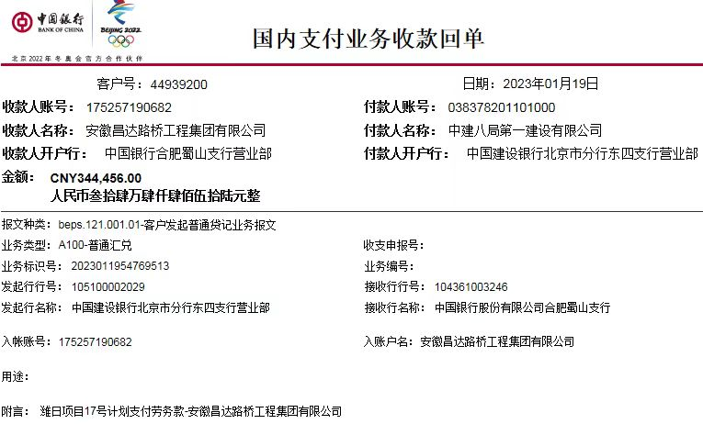
6 | 2018-09-21 | 中 | 500,000.00 | 2018/7/21、8.29、9.20 | 1,980,593.00 | 1.5% | 7,500.00 | 1,105.00 | 0.00 |  | 5,000.00 | 1%预留损失准备金 | 材料 | 486,395.00

7 | 2018-09-27 | 中 | 100,000.00 |  |  | 1.5% | 1,500.00 | 0.00 | 0.00 |  | 1,000.00 |  | 材料 | 97,500.00

8 | 2018-11-01 | 中 | 400,000.00 | 2018-10-29 | 742,660.00 | 1.5% | 6,000.00 | 225,461.00 | 0.00 |  | 4,000.00 |  | 材料 | 164,539.00 |  | 141816.84

9 | 2019-01-31 | 中 | 2,000,000.00 | 2019-01-08 | 909,531.33 | 1.5% | 30,000.00 | 16,517.00 | 0.00 |  | 20,000.00 |  | 材料 | 1,925,878.00
 |  |  |  |  |  |  |  |  |  |  | 7,605.00 | 暂扣企税

10 | 2019-05-17 | 承兑 | 500,000.00 |  |  | 1.5% | 7,500.00 | 0.00 | 0.00 |  | 5,000.00 | 1%预留损失准备金 | 材料 | 487,500.00
11 | 2020-01-22 | 中 | 1,000,000.00 |  |  | 按合同额的1.5%补扣余下的 | 24,600.00 | 0.00 | 100.00 | 财务手续费100 | 10,000.00 | 1%预留损失准备金 | 济南力达 | 900,000.00
 |  |  |  |  |  |  |  |  |  |  | 65,300.00 | 余留账面
12 | 2020-05-19 |  |  |  |  |  |  |  | 50.00 | 转账费 | -65,300.00 | 上次剩余的 | 济南力达 | 72,855.00
 |  |  |  |  |  |  |  |  |  |  | -7,605.00 | 退暂扣企税
13 | 2021-02-03 | 中 | 250000.00 |  |  |  | 0.00 | 0.00 | 100.00 | 财务手续费 |  |  | 济南力达 | 249,900.00
14 | 2023-01-19 | 中 | 344456.00

 |  |  |  |  |  |  |  |  |  | 损失准备金累计：45000元
合计 |  | - | 9,454,456.00 | - | 9,454,456.33 | - | 142,500.00 | 247,517.00 | 7,050.00 | - | 45,000.00 | - | - | 8,667,933.00 | 0.99520589474 | 0.9999999651 |  | -0.33000000007
本次支付金额 |  | 小写 | 249,900.00 |  |  |  | 支付账号 |  | 详见委托付款函 |  |  |  |  |  |  | 142500
 |  | 大写 | RMB249900 |  |  |  |  |  |  |  |  |  |  |  |  | 0 |  |  | 9012389

 |  |  |  |  |  |  |  |  |  |  |  |  |  |  |  |  | 72855

